드롭다운만들기
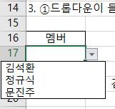
작성일 | 2023-11-24

※ 간단한 드롭다운 목록 만들기 (기본 목록상자)

1. 먼저 드롭다운 목록에 표시할 항목(멤버)를 준비합니다. 각 셀에 [멤버]와 [김석환], [정규식], [문진주]를 입력한 후, 표 만들기 단축키 Ctrl + T 를 입력하여 항목을 표로 변경합니다.

멤버
김석환
정규식
문진주

2. 표로 지정하면 나중에 데이터가 추가되더라도 자동으로 드롭다운 목록에 추가되므로 편리하게 사용할 수 있습니다.

3. ①드롭다운이 들어갈 셀범위(A17)를 선택한 후, ② [데이터] 탭 클릭 - ③ [데이터 도구] 그룹에서 [데이터 유효성 검사]를 클릭합니다.

멤버

4. 데이터 유효성 검사 대화상자가 실행되면, [설정] 탭을 클릭 후 ④ 제한대상에서 '목록'을 선택 - ⑤ 원본의 범위로 머리글을 제외한 값이 입력된 범위(A8:A10) 선택 - ⑥ [확인]을 클릭합니다.
5. 목록상자를 적용하기 위해 선택했던 A8:A10 범위 드롭다운 목록이 적용되었습니다. 이제 멤버를 드롭다운 목록에서 선택하여 입력할 수 있습니다.

한영 자동 전환 해제
작성일 | 2023-11-24

1. 아래처럼 키보드로 한영 전환을 제대로 하지 않고 입력했을 때 스페이스 바를 눌러 한 칸 띄우거나 셀을 떠나면 자동으로 한글 변환이 됩니다. 이런 자동 변환 옵션을 없애 보도록 하겠습니다.
OOO.xlsm | ▶ | OOO.티느

2. 엑셀 옵션 창을 열려면 [파일]탭 > [옵션] 메뉴를 클릭해야 합니다.
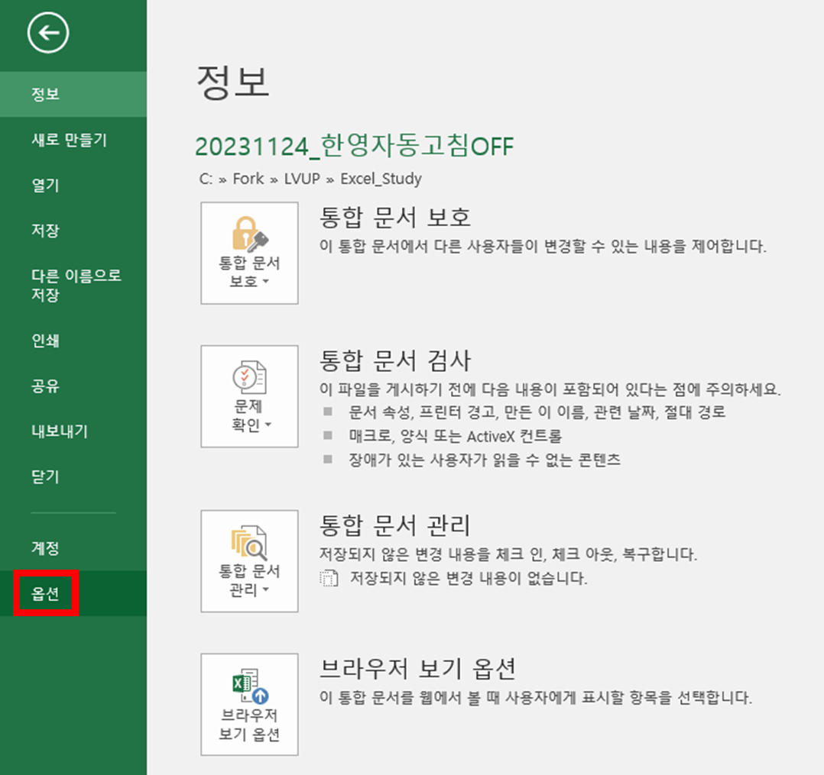

3. 엑셀 옵션 창에서 왼쪽 메뉴 목록으로 갑니다. 그리고 [언어 교정]을 선택하면 오른쪽 화면에 [자동 고침 옵션] 버튼을 볼 수 있습니다.
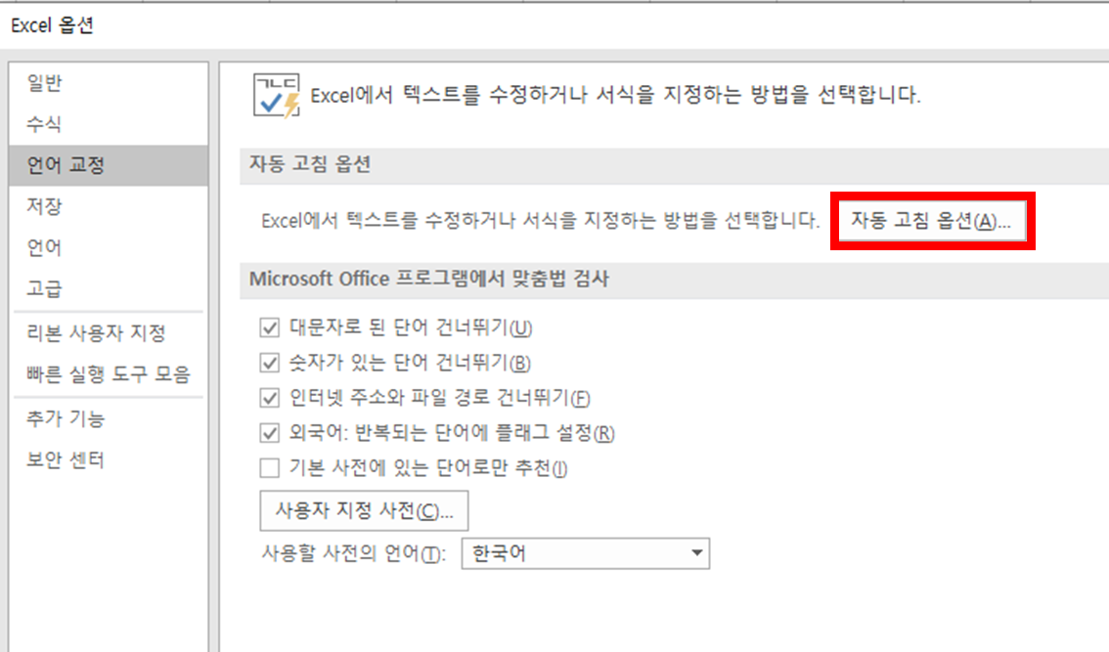

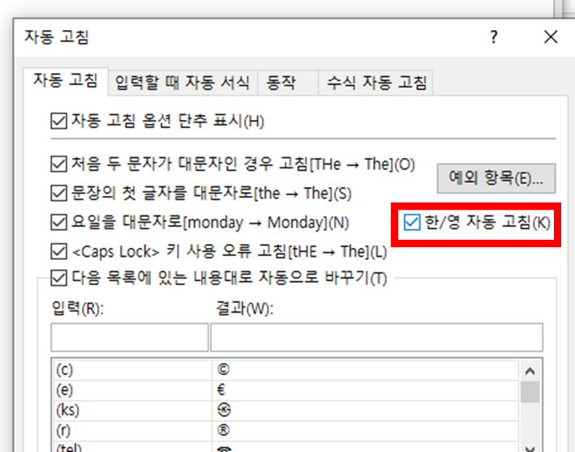
4. [자동 고침] 팝업창이 뜨면 자동 고침 탭 화면에 아래 [한/영 자동 고침] 옵션이 있습니다. 이것을 체크 해제해 줍니다. 그럼 앞으로 자동 변환이 되지 않게 됩니다.

조건부 서식으로 다른값 찾기
작성일 | 2023-12-01

1. 동일한 개수의 행 내에서 2개 셀의 값을 서로 비교하고 싶을 때, 조건부 서식 이용하는 방법
2. 비교하고 싶은 셀 전체 영역을 범위로 잡고, 조건부 새규칙 실행
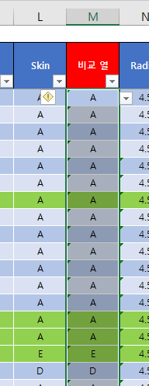
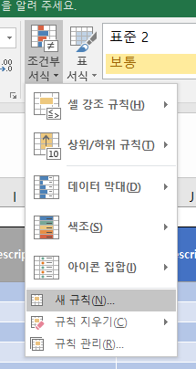

3. 아래 스크린샷 참고하여 2개 셀을 비교하여 서로 같은값, 다른값, 높은값, 작은값 등을 찾기 쉽도록 해줌
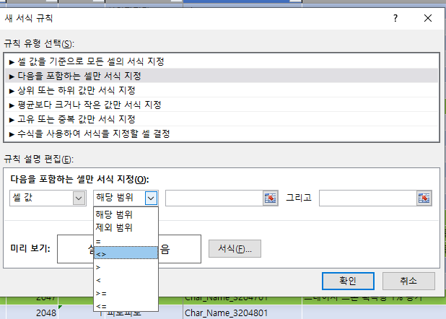

4. 영역 설정을 할 때 첫 비교할 셀을 선택하고, 열만 고정 행값은 고정이 되지 않도록 "$" 제거 (ex. $L3)
5. 비교값을 눈으로 찾기 쉽도록 서식에 바탕색 빨간색으로 칠함
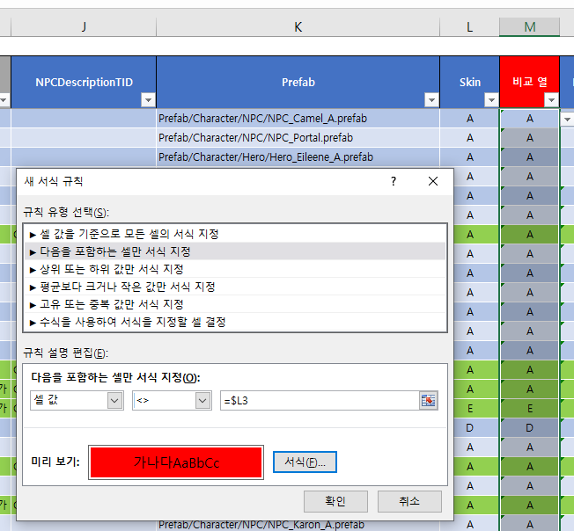

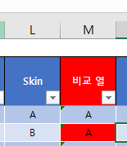
6. 그러면 아래와 같이 서로 다른 경우 서식이 먹어서 찾기 쉬움 (Diff 툴을 사용하기에는 너무 무거울 때 가볍게 찾는 방법)

카메라 기능
카메라 기능으로 표 복사+붙여넣기
No | 설명 | 이미지
1 | 빠른실행도구 지정 > 기타 명령 | 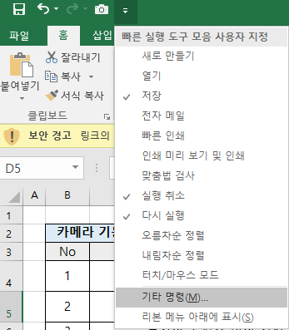
2 | 빠른 실행도구 모음 > 모든명령 > '카메라' 추가 | 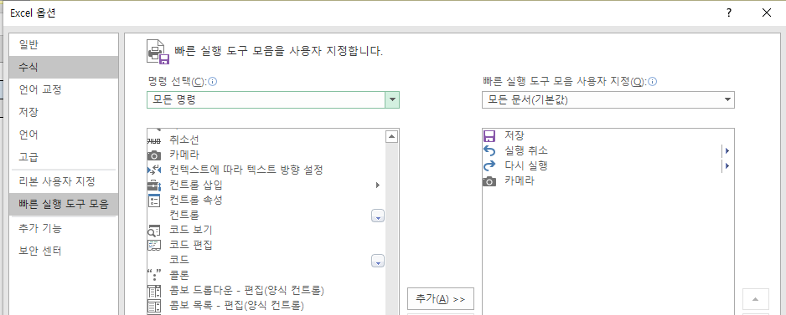
3 | 카메라 버튼 생성
4 | 복사하고 싶은 데이터 영역 드래그 선택
5 | 카메라 클릭
6 | 붙여넣을 위치 클릭
7 | 원본 데이터 변경 시 자동 반영, 붙여넣은 표 클릭 시 원본 위치로 이동

필터링된 데이터만 복사하기
필터링된 데이터만 복사+붙여넣기 // 숨겨진 데이터 제외하고 복사+붙여넣기
No | 설명 | 이미지
1 | 복사할 범위 선택 | 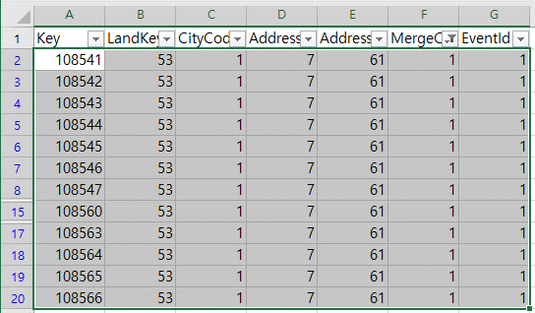
2 | 홈 > 찾기 및 선택 > 이동 옵션 OR F5 > 옵션 | 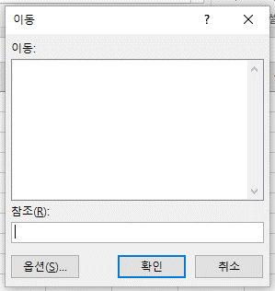 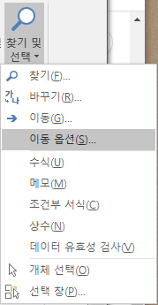
3 | 화면에 보이는 셀만 선택 후 확인 | 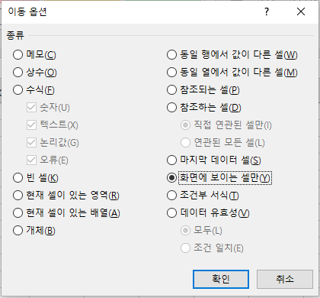
4 | 복사 + 붙여넣기

모두 정렬
모두 정렬로 여러 문서 한눈에 확인
No | 설명 | 이미지
1 | 한눈에 봐야 하는 문서 모두 오픈
2 | 보기 > 모두 정렬 클릭
3 | 정렬 방식 선택 > 확인 | 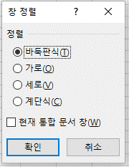

문서 동시 스크롤
No | 설명 | 이미지
1 | 통합 문서 2개 이상 오픈된 상태
2 | 보기 > 나란히 보기 클릭
3 | 문서가 3개 이상인 경우 동시 스크롤할 문서 1개 선택 필요 | 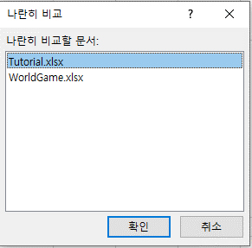
4 | 동시 스크롤 활성화 > 스크롤 시 문서 2개의 스크롤 동시 적용
5 | 동시 스크롤 클릭 시 ON / OFF가능
6 | 나란히 보기 다시 클릭 시 나란히 보기 기능 OFF

텍스트 나누기
텍스트 나누기

정의 : 하나의 셀에 입력된 여러 텍스트들을 내가 원하는 구분으로 나누는 기능

 | 부가 설명 : RAW 데이터 추출 등으로 구분이 명확하게 되지 않은 데이터를 제공 받았을 때, 특정 규칙이나 내가 정한 규칙으로 데이터를 구분할 수 있음

 | 사용 기능 : 데이터 도구 → 텍스트 나누기

 | 예제 : 아래 데이터에서 각각의 개별 값들을 컬럼으로 구분하시오
 | DATA
 | 데니스 슬기 에르난데스 루시아 14230회
 | 데니스 슬기 나나 슈 12330회
 | 최배달 루시아 베르데 사이퍼 1030회
 | 베라 니콜 데니스 슬기 10회
 | ※ 추출한 데이터에선 각 캐릭터별 이름의 길이가 다르고 사용 횟수의 크기 또한 달라, 함수를 사용해 분리가 귀찮은 상황

 | STEP.1 구분할 열을 선택 | STEP.2 텍스트 나누기 클릭
 | ※ 이때, 하나의 열을 초과해서 선택 불가
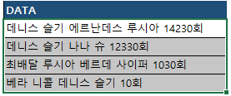

 | STEP.3 데이터 구분 형식 설정 | STEP.4 세부 규칙 설정
 | ※ 선택한 열의 데이터가 특정 규칙으로 구분 되어 있는지를 설정 | ※ 규칙 세부 설정을 진행하며, 기타 값에 특정 텍스트를 기준으로 구분 등의 개인적 규칙 세팅 가능
 | ex. 띄어쓰기, 쉼표, 텍스트 개수 등
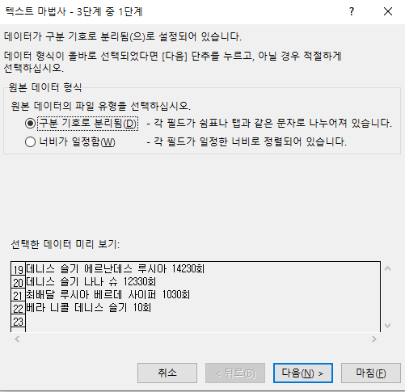
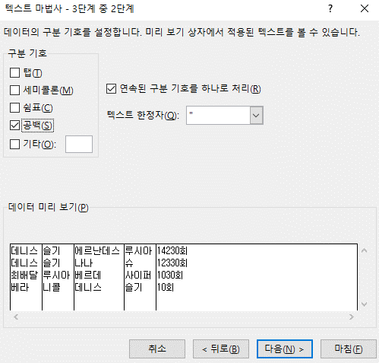

 | STEP.5 데이터 서식 설정 | 최종 결과물
 | ※ 구분되어 도출될 결과 텍스트의 데이터 서식을 설정할 수 있으며, | ※ 설정한 기준에 따라 데이터가 각각의 셀로 분할
 | 불필요한 열은 제외 가능
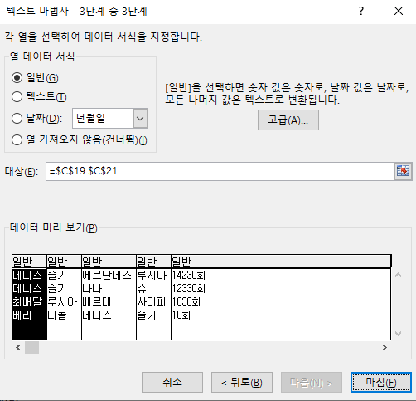
 |  | 데니스 | 슬기 | 에르난데스 | 루시아 | 14230회
 |  | 데니스 | 슬기 | 나나 | 슈 | 12330회
 |  | 최배달 | 루시아 | 베르데 | 사이퍼 | 1030회
 |  | 베라 | 니콜 | 데니스 | 슬기 | 10회

 |  | 유의 사항
 |  | ※ 병합된 셀은 하나의 열로 인식되지 않기 때문에 병합을 풀고 진행 필요
 |  | ※ 특정 행에서는 데이터 공백이 있을 경우, 해당 셀은 결과물이 제대로 도출되지 못함
 |  | ex. 모두 4개의 캐릭터 명 + 횟수로 구성돼있지만, 특정 행은 3개의 캐릭터로 구성됐다면
 |  | 해당 셀은 횟수가 4번째 캐릭터 자리로 재구성됨

데이터 연결 이슈
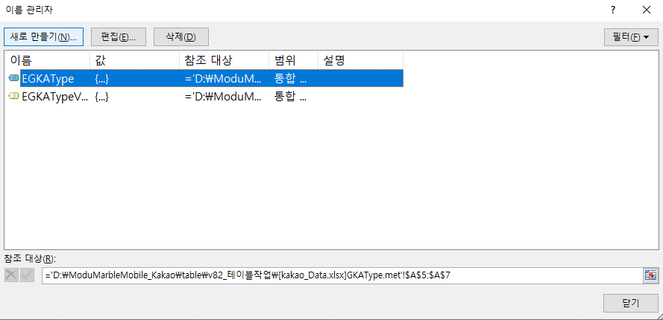
 | 데이터 연결 이슈
정의

 | 데이터 연결 이슈란, 특정 시트 등에서 데이터를 참조하는 형식의 함수 사용 시 빈번하게 발생하는 이슈이며
 | 거의 대부분의 기획 테이블에서 발생하는 문제

 | Step.1 보안 경고 출력 |  | Step.2 콘텐츠 사용 (업데이트 사용) 시

 | Step.3 잘못된 연결 확인

발생 이유

 | 1. 보안 경고

 | 1) 발생 이유
 | ㄴ 엑셀에서 기본적으로 외부 연결에 대한 값 자동 업데이트를 막기 위해 기본 세팅이 되어있음
 | ㄴ 외부 연결이란, VLOOKUP 등으로 연결된 시트, 테이블과의 참조를 뜻함

 | 2) 해제 방법
 | ㄴ 대체적으로 내부에서 세팅된 테이블은 악성 사이트와의 링크 등의 문제될 여지가 없기에 세팅을 풀어놔도 무방
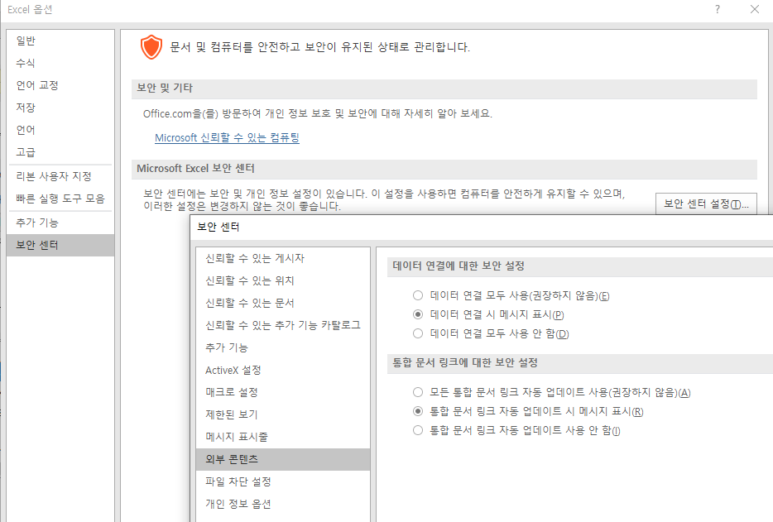

 | 2. 데이터 연결 파일의 원본 수정

발생 이유

 | 2. 업데이트할 수 없는 연결

 | 1) 발생 이유
 | ㄴ 발생하는 이유는 딱 하나! 로컬에서 작업한 데이터를 공용 데이터로 붙여넣기 할 때 발생
 | (ex. 테이블 동시 작업에 대한 예방을 위해 내 로컬에서 작업 후 원본 파일에 시트를 복사할 때 or 내 로컬에서 복사본 등으로 작업한 파일을 덮을 때)

 | 2) 문제되는 이유
 | ㄴ 발생 빈도의 문제 : 많은 작업자들과 데이터를 함께 사용하는 기획 업무상 너무나도 빈번하게 발생하는 문제
 | ㄴ 우리 인식의 문제 : 내가 넣어둔 서식을 당연히 잘 보고 있을테니 DEFINE 시트만 잘 수정하면 되겠지 하며 실데이터 값을 체크하지 않는 문제
 | ㄴ 대처 방식의 문제 : 우리가 진행 중인 프로젝트의 엑셀 50% 이상에서 발생하고 있는 상태인데도 문제에 대한 명확한 인지를 못하거나 무시성 '업데이트 하지 않음' 버튼 클릭 중
 | ㄴ 작업자 인지 문제 : 컬럼을 붙여넣기한 사람은 내 로컬을 바라보기에 데이터 이슈가 발생하지 않음. 그러므로 절대 파악할 수 없는 문제

해결해보기

 | 1) 문제 발생시켜 보기

 | step. 1 |  | step. 2
 | >> 같은 엑셀 파일에 존재하는 특정 시트를 참조하고 있는 셀 존재 |  | >> 해당 셀에 다른 엑셀 파일(복사본)에서 작업한 서식을 덮어쓰기 진행
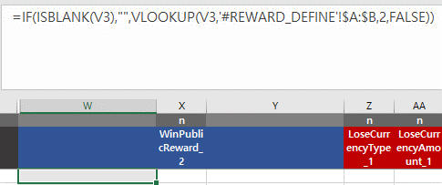

 | 2) 예방 방법
 | ㄴ 이 문제를 예방하기 위한 근본적 방법은, 서식 지정 시 다른 엑셀에서 작업한 컬럼을 실 데이터에 붙여넣기 하면 안됩니다.
 | ex. 원본은 유지하고 내 로컬로 복사본을 가져와 작업한 뒤 시트 전체를 복사하여 원복에 덮어씌우는 경우가 가장 빈번

 | ㄴ 하지만, 위 형태로 업무를 진행할 수 밖에 없는 경우도 분명히 존재하기에 아래 내용을 작업자는 필수로 인지해야 합니다.
 | A) 본 문서에서 언급한 문제 상황에 대한 명확한 인지
 | B) 함수 관련 작업을 진행 후 통합문서 검색에 [ 대괄호 검색 습관화
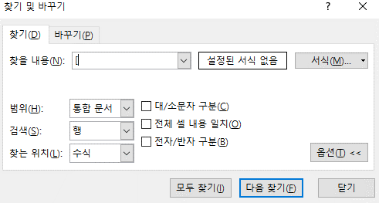

 | ※ 대괄호를 검색하는 이유는, 문제 상황인 '특정 파일에서 값을 참조'할 때 파일명이 항상 대괄호로 묶이기 때문
 | ※ 대괄호 검색해서 나온 값 중 파일명 + 시트명으로 구성된 값은 함수 수정 필수

 | 3) 문제 해결하기

 | 해결법.1 연결 끊기
 | ㄴ 문제가 되고 있는 연결 (다른 파일의 값을 참조 중)을 찾아 연결 끊기 진행

 | a) 문서 실행 & 연결 편집 진입

 | b) 문제되는 연결을 클릭 후 연견 끊기 진행
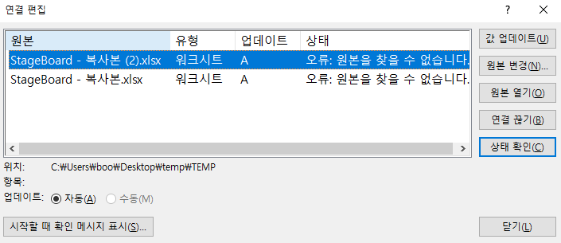

 | c) 안내 팝업 확인

 | d) 연결 확인
 | ㄴ 서식이 제거되고 마지막 참조된 값이 텍스트로 기입됨
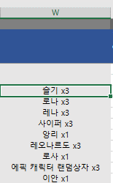

 |  | 원본의 경우 서식으로 값이 출력됨

 | 해결법.2 잘못된 연결 검색 후 파일명 제거
 | ㄴ 해결법 1 사용 시 이후 값에 대한 참조를 할 수 없기 때문에 추천하지 않음
 | ㄴ 위에서 언급한 대괄호 검색을 통해 파일명을 참조하는 값만 찾아 빠르게 수정

 | 해결법.3 원본을 찾을 수 없습니다 에러

 | ㄴ 위와 같이, 원본을 찾을 수 없는 경우에는 연결 끊기가 동작하지 않는 경우가 있음
 | ㄴ 수식 → 이름 관리자에서 참조 대상 중인 컬럼이 모두 '이름'으로 묶여서 관리되고 있으며,
 | 해당 이름들 중 참조 대상이 드라이브 명 (\C,\D) 으로 시작하는 대상들을 찾아 제거

COUNTIF(중복값 체크)
COUNTIF (중복값 체크)

정의 : 범위에서 조건에 맞는 셀의 개수를 구하는 함수 'COUNTIF'를 활용하여, 중복된 데이터 입력 제한

 | 활용 함수 : |  |  | 활용 기능 :
 | 함수명 | 사용 형식 |  | 데이터 유효성 검사
 | COUNTIF | =COUNTIF(범위, 조건)

 | 선정 사유 : 아래 사유들에 대한 방어를 위함
 | ㄴ 여러 사람이 동시에 공유하는 파일로 데이터를 관리할 때 중복 값 발생이 필연적 발생하며, 엑셀 익스포트 전까지 이에 대한 인지에 어려움 발생
 | ㄴ 콘텐츠 개발간 약속된 ID 대역대 이상의 대역대를 사용 시 에러 발생

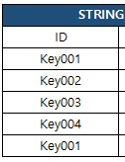
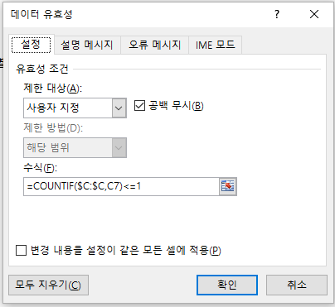
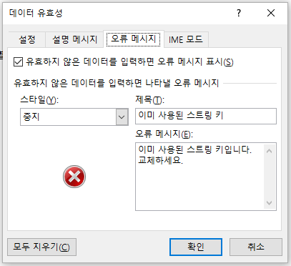
 | 예제 : 스트링 테이블에서 중복된 키 생성 시 오류 메시지 출력
 |  |  | STEP.1 오류 메시지를 출력 시킬 열 모두 선택 |  | STEP.2 데이터 유효성 검사 클릭 | STEP.3 COUNTIF 함수 활용하여 오류 메시지 설정
 | STRING TABLE
 | ID | VC_C
 | Key001 | 데니스
 | Key002 | 슬기
 | Key003 | 에르난데스
 | Key004 | 사이퍼
 | Key001 | 앙리

 | 참고
 | 2가지 이상의 조건을 만족하는 데이터만 입력 가능한 테이블 제작 시
 | AND 함수와 병행 사용을 통해 더욱 완벽한 조건 설정 가능
 | ※ AND : 지정한 조건을 모두 만족할 때 TRUE를 반환
 | =AND(COUNTIF(범위, 조건) <=1 , COUNTIF(범위2, 조건2) >=1)

SUBTOTAL (필터링 값만 계산)
SUBTOTAL (필터링 값만 계산)

정의 : 필터링 결과만을 가지고 값을 집계

 | 활용 함수 :
 | 함수명 | 사용 형식
 | SUBTOTAL | =SUBTOTAL(집계 방식, 범위)

 | 정의 상세 :
 | ㄴ 표에서 필터링한 결과만을 가지고 값을 집계할 때 사용하며, 사용 형식 중 집계 방식에는 아래의 목록을 활용해야 함

 | 집계 방식 | 기능 | 집계 방식 | 기능
 | 1 (101) | 평균 (AVERAGE) | 7 (107) | 표본표준편차 (STDEV.S)
 | 2 (102) | 숫자 개수 (COUNT) | 8 (108) | 모표준편차 (STDEV.P)
 | 3 (103) | 값 개수 (COUNTA) | 9 (109) | 합계 (SUM)
 | 4 (104) | 최대 값 (MAX) | 10 (110) | 표본분산 (VAR.S)
 | 5 (105) | 최소 값 (MIN) | 11 (111) | 모분산 (VAR.P)
 | 6 (106) | 곱셈 (PRODUCT)

 | 예제 : 아래 표에서 데니스 && 슬기로 필터링된 데이터만 집계

 | 사용 캐릭터 | 횟수 |  | 횟수 합계 | 110
 | 데니스 | 50
 | 슬기 | 30
 | 리차드우 | 20
 | 에르난데스 | 10

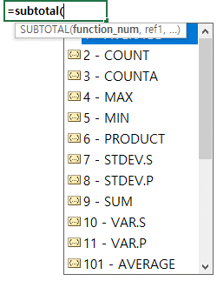
 | STEP.1 합계 컬럼에 SBUTOTAL 함수 입력 |  |  | STEP.2 SUM 더블 클릭 후 범위 설정 |  | STEP.3 결과 도출
 | ※ 이때, 원하는 계산 방식을 입력
 |  |  |  |  |  | 사용 캐릭터 | 횟수 | 횟수 합계 | 110
 |  |  |  |  |  | 데니스 | 50
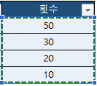
 |  |  |  |  |  | 슬기 | 30
 |  |  |  |  |  | 리차드우 | 20
 |  |  |  |  |  | 에르난데스 | 10

 | 심화 :
 | ㄴ 집계 방식 표에서 괄호 안에 있는 백의 자리 숫자를 입력 시 숨기기된 셀도 제외하고 집계

 | 사용 캐릭터 | 횟수
 | 데니스 | 50
 | 리차드우 | 20
 | 에르난데스 | 10

 | SUM | 110

 | SUM(109) | 80

 | SUM(9) | 110

